상품제안서
LED로고 펜꽂이형 아이콘라이팅 15W 고속무선충전기 | 상품코드: S36366

 |  |  |  |  |  |  | 02-713-8555 | www.synergygift.co.kr
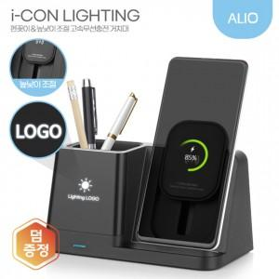

【상세/제작정보】 | 15W고속충전, 높낮이조절 무선충전패드 펜꽂이형 LED라이트 무선충전기

【인쇄/포장옵션】 | 레이저 / 포장지포장

【공급단가】 | 수량 | 20~ | 50~ | 100~ | 300~ | 1,000~
*VAT별도 | 단가 | 13,100원 | 12,200원 | 11,800원 | 11,400원 | 11,000원

【상품 URL】 | https://www.synergygift.co.kr:443/src/goods_detail.php?gdno=36366

